상품제안서
홀로그램 카드지갑 | 상품코드: S17195

 |  |  |  |  |  |  | 02-713-8555 | www.synergygift.co.kr
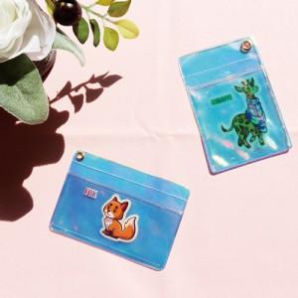

【상세/제작정보】 | <p>목걸이줄 추가시 별도문의</p>

【인쇄/포장옵션】 | 풀칼라 / OPP(비닐)

【공급단가】 | 수량 | 100~ | 500~ | 1,000~ | 3,000~ | 5,000~
*VAT별도 | 단가 | 4,790원 | 4,450원 | 4,370원 | 4,300원 | 4,220원

【상품 URL】 | https://www.synergygift.co.kr:443/src/goods_detail.php?gdno=11505

